Worksheet
Instituto de Telecomunicações
Caderneta do Aluno
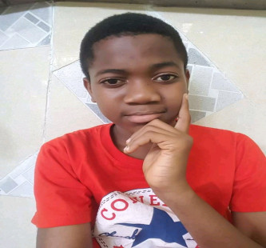 sdsd | sdsd | sdsd

Nome do Enc. de Educação: Simão João Francisco

OBS________________________________________________________________________________________________________

Instituto de Telecomunicações
Caderneta do Aluno
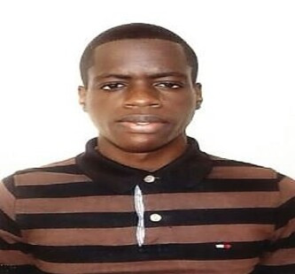 sdsd | sdsd | sdsd

Nome do Enc. de Educação: Hélder Carlos Raimundo Amândio

OBS________________________________________________________________________________________________________

Instituto de Telecomunicações
Caderneta do Aluno
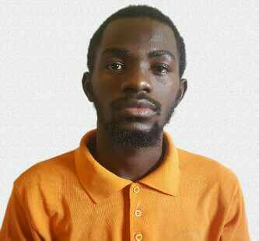 sdsd | sdsd | sdsd

Nome do Enc. de Educação: Domingos Piango Cambolo

OBS________________________________________________________________________________________________________

